Sheet1

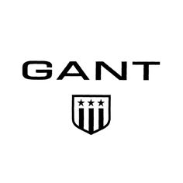
 | New Mills Group Limited
 | New Mills
 | North Witham Road
 | South Witham
 | Lincolnshire
 | NG33 5QQ

 |  |  | 112 | £1,232.40
SKU | ItemTitle | Unit Price | Available | Total Price | Image
1001-430842-EU40 | Gant Multi Check Gant Shirt EU40 | £14.40 | 1 | £14.40
402719-662-SMALL | GANT RIB T-SHIRT - S | £10.80 | 1 | £10.80
402918-110-SMALL | GANT THE MB TENNIS SHORT | £10.80 | 1 | £10.80
403203-662-MEDIUM | GANT RUFFLE TANKTOP - M | £10.80 | 1 | £10.80 | 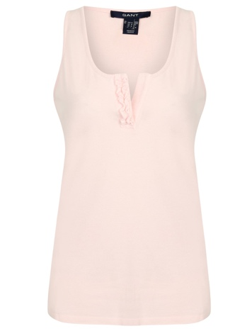
403203-662-SMALL | GANT RUFFLE TANKTOP | £10.80 | 1 | £10.80
403311-332-MEDIUM | GANT SILKY TANKTOP 332 - M | £10.80 | 1 | £10.80 | 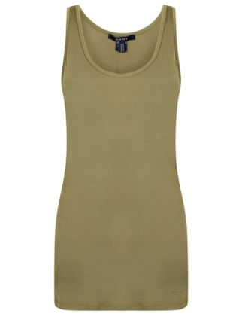
403311-332-SMALL | GANT 332 SILKY TANKTOP | £10.80 | 1 | £10.80
403311-424-MEDIUM | GANT SILKY TANKTOP - M | £10.80 | 1 | £10.80 | 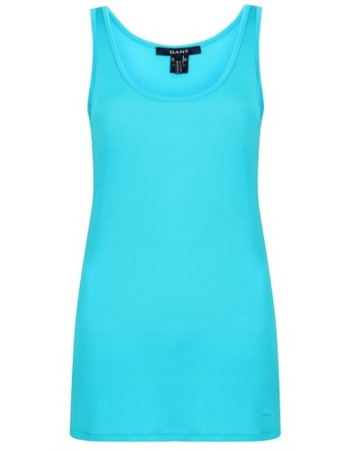 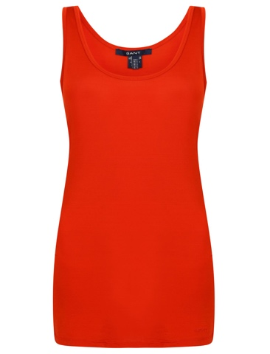
403311-632-MEDIUM | GANT 632 SILKY TANKTOP - M | £10.80 | 1 | £10.80
403332-339-SMALL | GANT 339 A.M. HALTERNECK TOP - S | £10.80 | 1 | £10.80
403332-446-SMALL | GANT 446 A.M. HALTERNECK TOP - S | £10.80 | 1 | £10.80 | 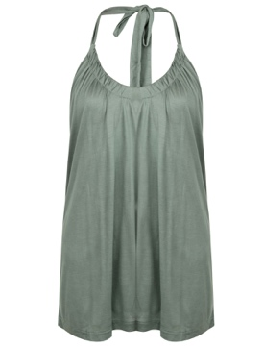 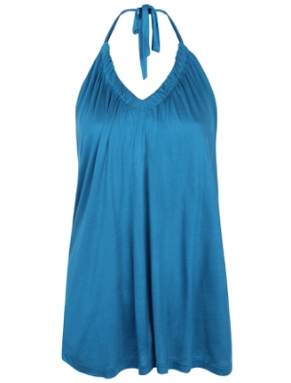
403434-659-SMALL | GANT 659 A.M. CROCHE RIB TANKTOP - S | £10.80 | 1 | £10.80 |  | 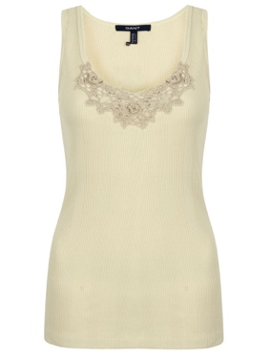
403435-446-SMALL | GANT 446 A.M. DECORATED TANK TOP - S | £10.80 | 1 | £10.80 | 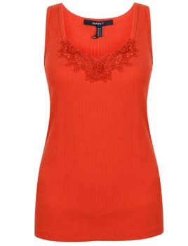
403743-434-SMALL | GANT N.N. FANCY RIB TANKTOP | £10.80 | 1 | £10.80 | 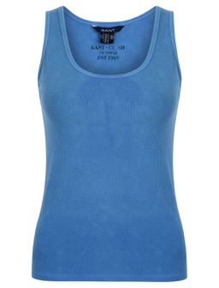
404701-633-SMALL | GANT RIB V-NECK L.S. | £10.80 | 1 | £10.80
404726-3002-SMALL | GANT CHEST STRIPE JUMPER | £10.80 | 1 | £10.80
405129-845-MEDIUM | GANT PIQUE WITH STAND UP COLLAR | £10.80 | 1 | £10.80
405137-747-MEDIUM | GANT PASTEL T-SHIRT LS | £10.80 | 1 | £10.80
405138-621-MEDIUM | GANT M.T. MONTAUK POLOSHIRT | £10.80 | 2 | £21.60 | 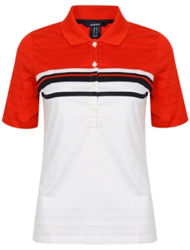
405410-638-MEDIUM | GANT 638 M.M. DEEP BACK NECK T-SHIRT - M | £12.00 | 1 | £12.00
405617-414-SMALL | GANT 414 N.P. NAVY PREP LEGGINGS | £12.00 | 1 | £12.00 | 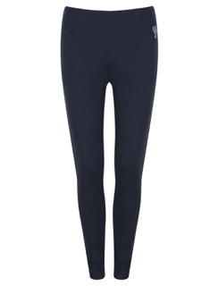
405621-816-SMALL | GANT M.T STRIPED SHORTS | £10.80 | 1 | £10.80
405730-442-SMALL | GANT M.M. GANT N.H. T-SHIRT | £10.80 | 1 | £10.80
405821-110-SMALL | GANT F.R. WRAP OVER T-SHIRT - S | £10.80 | 1 | £10.80
405821-375-SMALL | GANT 375 F.R. WRAP OVER T-SHIRT - S | £10.80 | 1 | £10.80
406414-817-SMALL | GANT N.Y. BASEBALL MELANGE T-SHIRT | £10.80 | 1 | £10.80
406417-405-SMALL | GANT N.Y. WIDE BLOCKSTRIPE C - S | £10.80 | 1 | £10.80
406417-817-SMALL | GANT N.Y. WIDE BLOCKSTRIPE C-NECK - S | £10.80 | 1 | £10.80
406422-335-SMALL | GANT N.Y. STRIPED LOOSE FIT T-SHIRT | £10.80 | 1 | £10.80
406704-817-SMALL | GANT STRIPED RIB C-NECK LS | £10.80 | 1 | £10.80
406714-405-SMALL | GANT C. POINTELLE JUMPER | £10.80 | 1 | £10.80
406720-263-SMALL | GANT W.L. THE T-SHIRT | £10.80 | 1 | £10.80
410062-655-W28L34 | GANT CLASSIC 5-PKT POPLIN STRETCH TROUSERS - W28 | £10.80 | 1 | £10.80
410062-655-W29L34 | GANT CLASSIC 5-PKT POPLIN - W29 | £10.80 | 1 | £10.80
410062-655-W30L34 | GANT CLASSIC 5-PKT POPLIN STRETCH TROUSERS - W30 | £10.80 | 1 | £10.80
410065-648-27 | GANT FANCY 5-PKT CAPRI SATIN STRETCH - 27 | £12.00 | 5 | £60.00 | 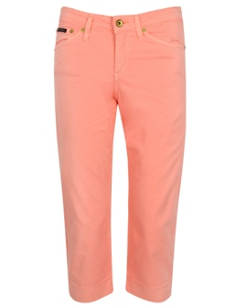
410543-405-W29 | GANT 405 CAROL CROPPED CANVAS PANT W29 | £10.80 | 1 | £10.80
410555-649-W29L34 | GANT C.G SATIN CAROL PANT | £10.80 | 1 | £10.80
410559-110-W28L34 | GANT Y.C. STONE WASHED CAROL PANTS | £10.80 | 1 | £10.80
410573-969-W29L34 | GANT EXCLUSIVE CAROL DENIM PANT - W29 | £10.80 | 1 | £10.80
410580-115-W28L34 | GANT WHITE TWILL DAWN PANTS | £10.80 | 1 | £10.80
410610-5-10 | GANT THE M.B. SKINNY SKI JEAN | £10.80 | 1 | £10.80
410675-115-29/34 | GANT NELLY NEW TWILL PANTS | £10.80 | 1 | £10.80
410676-278-W29L34 | GANT 278 CAROL SATIN PANTS W29 | £10.80 | 1 | £10.80
410677-508-W29-L34 | GANT DAWN SATIN PANT | £10.80 | 1 | £10.80
410945-999-W29L34 | GANT KATE TENCEL DENIM PANT | £10.80 | 1 | £10.80
410946-110-W28L34 | GANT LARA WHITE DENIM PANTS | £10.80 | 1 | £10.80
414042-410-10 | GANT HIGH WAISTED TWILL PANTS - 10 | £12.00 | 1 | £12.00
414052-655-16 | GANT STRETCH PIRATE PANTS - 16 | £10.80 | 3 | £32.40
414052-655-8 | GANT 655 STRETCH PIRATE PANTS - 8 | £10.80 | 3 | £32.40 | 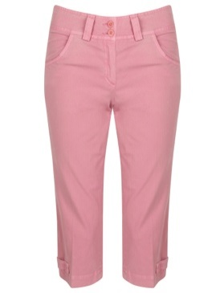
414104-410-12 | GANT EG HIGH WAIST SLIM PANTS | £10.80 | 1 | £10.80
414147-5-10 | GANT GC PINSTRIPE WIDE PANTS | £10.80 | 1 | £10.80
414177-113-10 | GANT GNH WASHED CHINOS - 10 | £10.80 | 1 | £10.80 | 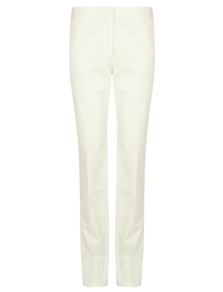
414179-278-10 | GANT GC SATIN CROPPED PANTS | £10.80 | 1 | £10.80
414187-610-10 | GANT GNH COTTON STRETCH PANTS | £10.80 | 1 | £10.80
414381-5-10 | GANT COATED COTTON CROPPED CHINO | £10.80 | 1 | £10.80
414510-645-10 | GANT CARGO TWILL PANTS | £10.80 | 1 | £10.80
414516-234-10 | GANT CARGO COLOURED PANTS | £10.80 | 1 | £10.80
414647-110-10 | GANT M.T. CRISP COTTON TWILL PANT | £10.80 | 3 | £32.40 | 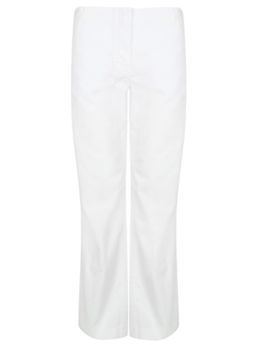
420022-110-26 | GANT 5-PKT COTTON LINEN BERMUDAS | £10.80 | 1 | £10.80
420102-110-28 | GANT NAUTICAL TWILLLONG SHORTS | £10.80 | 1 | £10.80
420210-831-12 | GANT THE MB PLEATED SHORTS | £10.80 | 1 | £10.80
420236-130-10 | GANT N.N. NAUTICAL SHORTS | £12.00 | 1 | £12.00
420276-105-10 | GANT M.M. MADRAS | £10.80 | 1 | £10.80
420277-34-10 | GANT BELTED TWILL SHORTS | £10.80 | 1 | £10.80
420297-344-10 | GANT LINEN DRWASTRING SHORTS | £10.80 | 1 | £10.80 | 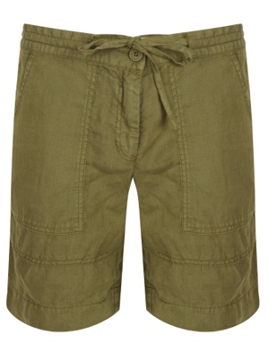
431110-649-10 | GANT GINGHAM VOILE RUFFLE BLOUSE | £12.00 | 1 | £12.00
431123-641-10 | GANT Y.C DOTTED CO SILK VOILE BLOUSE | £12.00 | 1 | £12.00
431385-461-12 | GANT 461 A.M. BRODERIE ANGLAIS CAMISOLE - 12 | £10.80 | 1 | £10.80 | 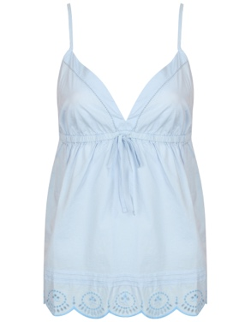
432019-535-10 | GANT W.L THE OXFORD VOILE T-SHIRT | £10.80 | 2 | £21.60
432047-405-10 | GANT YALE GINGHAM PPO B SHIRT | £12.00 | 1 | £12.00
432053-610-10 | GANT YALE BANKER OXFORD SHIRT | £10.80 | 1 | £10.80
440032-473-38 | GANT 5-PKT TWILL STRETCH SKIRT | £10.80 | 1 | £10.80
440032-748-12 | GANT FRESH 5 PKT TWILL STRETCH SKIRT | £10.80 | 2 | £21.60
440033-110-10 | GANT A-SHAPED COTTON LINEN MINI SKIRT - 2 | £10.80 | 1 | £10.80 | 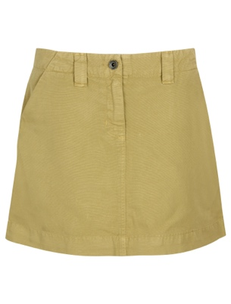
440034-237-12 | GANT A-SHAPED COTTON LINEN KNEE SKIRT 12 | £10.80 | 1 | £10.80 | 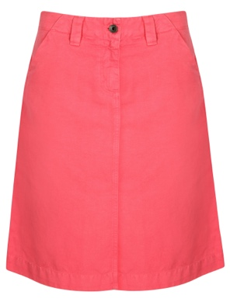
440048-110-10 | GANT COTTON TWILL A-LINE SKIRT | £10.80 | 1 | £10.80 | 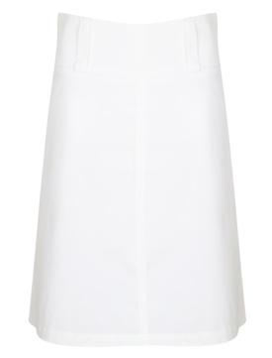
440049-205-10 | GANT LINEN WRAP SKIRT | £10.80 | 1 | £10.80
440090-5-10 | GANT R SHINY MINI SKIRT | £10.80 | 1 | £10.80 | 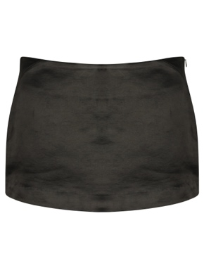
440117-446-SMALL | GANT G.N.H. COTTON LINEN KNEE SKIRT | £10.80 | 1 | £10.80
440766-94-10 | GANT W.N. WOOL KNIT SKIRT | £10.80 | 1 | £10.80
440804-503-10 | GANT CLASSIC WASHED CHINO SKIRT | £10.80 | 1 | £10.80
440848-248-10 | GANT N.P. TRENCH WRAP SKIRT - 10 | £10.80 | 1 | £10.80 | 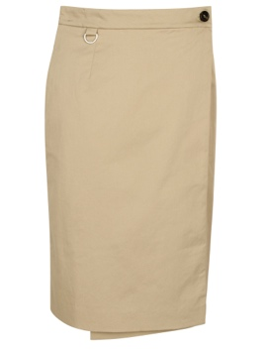
476423-332-38 | GANT SAFARI SHIRT JACKET | £10.80 | 1 | £10.80
476424-462-36 | GANT OVERDYED CHECKED BLAZER | £12.00 | 1 | £12.00
478181-224-10 | GANT E. THE LEATHER SKIRT - 10 | £10.80 | 2 | £21.60
478181-623-10 | GANT 623 E. THE LEATHER SKIRT - 10 | £10.80 | 2 | £21.60 | 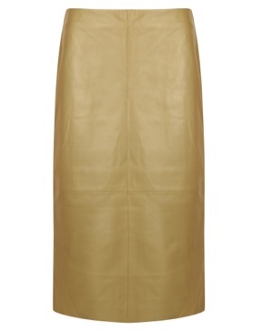
483006-641-SMALL | GANT A.P. ARGYLE CARDIGAN | £12.00 | 1 | £12.00 | 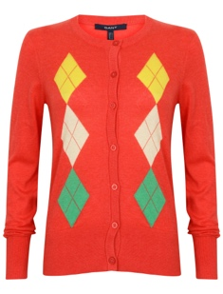
483008-652-SMALL | GANT 652 A.P. PREPPY TWINSET JUMPER - S | £10.80 | 1 | £10.80
485001-601-SMALL | GANT N.P. WAISTCOAT | £10.80 | 1 | £10.80
485010-364-SMALL | GANT TWO COLOUR HIGGINS CARDIGAN | £10.80 | 1 | £10.80
485012-816-SMALL | GANT 816 M.T. CHESTSTRIPED VESTE | £10.80 | 1 | £10.80
485053-349-SMALL | GANT 349 M.M. BOLERO - S | £10.80 | 1 | £10.80
485053-810-SMALL | GANT 810 M.M. BOLERO - S | £10.80 | 1 | £10.80
485301-353-SMALL | GANT 353 M.M. TWINSET TOP - S | £10.80 | 1 | £10.80
D10000-UK10 | Gant Green Denim Crop Trousers UK10 | £12.00 | 1 | £12.00
D400-Medium | Gant Blue Short Sleeve T-Shirt Medium | £12.00 | 1 | £12.00

